Readme
～ダウンロードの御礼～
この度は、読者特典をダウンロードいただきまして、ありがとうございました！日々の思考の整理や企画、会議等に、自由にお役立ていただけますと幸いです。

個人でのご利用いただく分につきましては、用途の制限はございませんが、商用を目的とした許可のない改変及び再配布、販売等は、ご遠慮ください。
利用方法に関する不明点や確認事項などのお問い合わせ等がございましたら、 以下のメールアドレスまで、ご連絡いただけますと幸いです。
info@gotolab.co.jp

～ご案内～
ゴトーラボでは、プロジェクトマネジメントや社内、チームのメンバー育成のための様々なサービスを提供しています。
お困りのことがあれば、ぜひ、こちらもご参考ください。

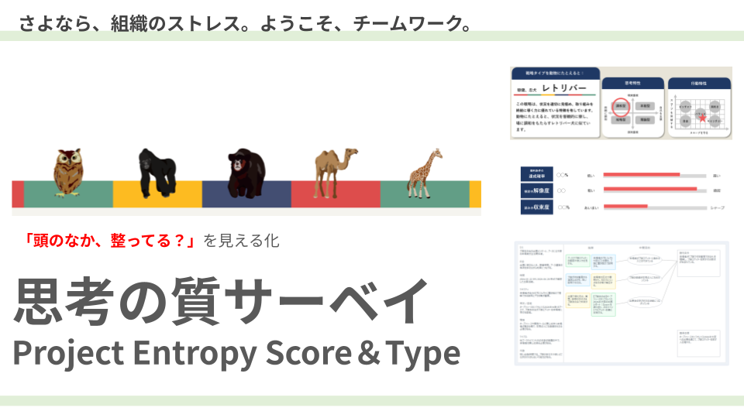
 | 「思考の質サーベイ」
 | https://www.gotolab.co.jp/qos-survey_pest/
 | 「思考の質サーベイ」は、チームマネジメントにおける「期待と行動のズレ」の原因を、その「思考の質」からひもとき、ギャップを埋めて、チームワークを改善するための分析サービスです。 目標や成果にむかって、メンバーに自発的に動いてもらうためには「思考の質」を高めてもらう必要がありますが、頭のなかは、目に見えないものです。このサービスは、まさにその「目に見えないもの」を、見えるようにすることで、現状改善のきっかけをつかんでいただくことができます。

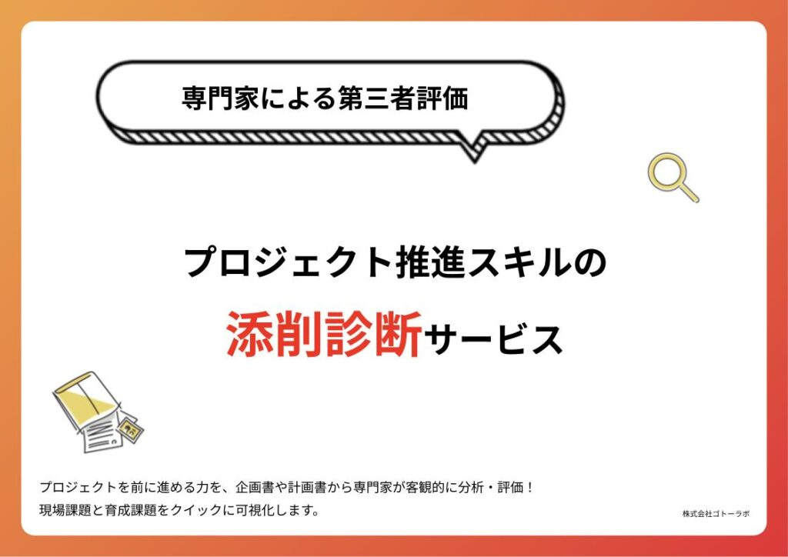

 | 「プロジェクト推進スキルの添削診断」
 | https://www.gotolab.co.jp/pm-skill_assesment/
 | このサービスは、過去のプロジェクトに関するドキュメントから、マネジメント能力の現状レベルや課題を客観的に分析・評価する、というものです。 PM業務における問題とその原因、解決策の方向性を明らかにすることで、今後の業務改善や育成・採用・配置などの計画検討にお役立ていただけます。

 | 「プ譜の壁打ち」
 | https://www.gotolab.co.jp/pufu-session/
 | あなたのプロジェクトのお悩みを、後藤が聞いて、プ譜の形で可視化をする支援サービスです。 ●解決策ありきで考えない、焦って解決しようとしない ●モヤモヤの原因をただ理解しようとする ●本来の目的と優先順位、いまやるべきことを探し、見つける そんなコンセプトのオンラインセッションです。「頭の中が整理できた！」と好評をいただいております。初回体験は無料です。

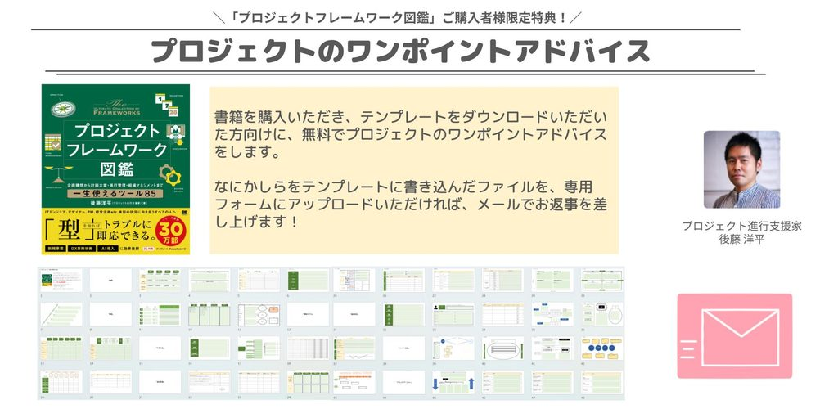
 | 「プロジェクトのワンポイントアドバイス」
 | https://www.gotolab.co.jp/project_spot_advice/
 | こちらは、書籍「プロジェクトフレームワーク図鑑」のご購入者様向けのサービスとなります。記入済みのテンプレートを添付し、「悩んでいること」「困っていること」を書いていただければ、メールにて回答させていただきます！ ●書いた内容や書き方が合っているか ●自分の取り組みに、どういうふうに組み合わせとよいか ●そもそもどんなふうに使えばよいか などなど、どんな質問でも、お答えさせていただきます。

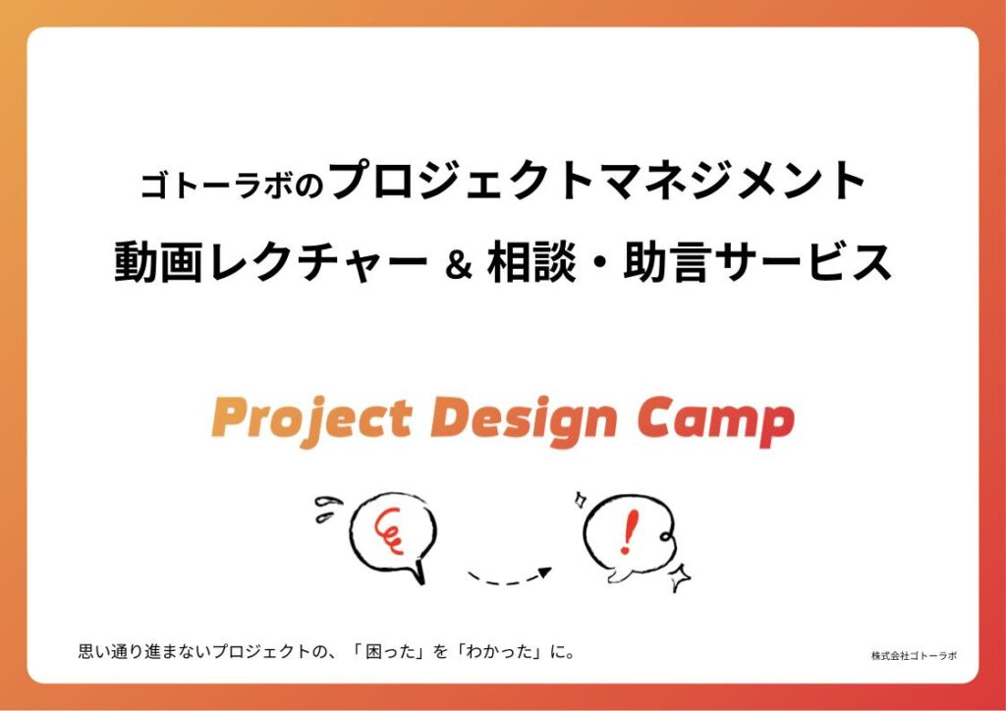
 | 「PM動画レクチャー＆相談・助言」
 | https://www.gotolab.co.jp/pm-video-course/
 | 「オーソドックスなプロジェクトマネジメントの考え方を体系的に、手早くおさらいしたい」という方向けの、伴走型の動画提供プログラムです。ご受講者おひとりひとりの、経験・スキルや学びの目的・目標にあわせて単元が選択でき、必要な知識を効率よく習得できます。 いわゆるプロジェクトマネジメントの方法論やその「心」を、ビギナーの方にもわかりやすい形で解説する動画と、実務のなかで活用できるワークシートを組み合わせることで、プロジェクトをじぶんごと化し、積極的に、自信をもって推進できるようにサポートします。

 | 「実務支援」
 | https://www.gotolab.co.jp/p-camp_project-support/
 | IT開発や商品・事業開発、業務改善などの プロジェクトがピンチに陥った際の、立て直しをお手伝いします。 実際に、案件実務に入らせていただき、再出発をサポートします。

 | 「プ譜のグループコーチング」
 | https://www.gotolab.co.jp/project-design-camp/
 | いわゆる「スキル」や「技法」のトレーニングだけでは、PM能力は完全には開花しません。適切な「心構え」や「スタンス」を備えてこそ、価値を発揮できます。 そのためには、定期的に自身の状況を客観視し、同僚や先輩後輩との間で、「気づき」を得ることが有効です。ゴトーラボでは、そんな気付きを得るための場の運営を提供しています。

